상품제안서
와이드형 데일리 에코백 | 상품코드: S47960

 |  |  |  |  |  |  | 02-713-8555 | www.synergygift.co.kr
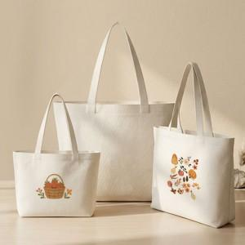

【상세/제작정보】

【인쇄/포장옵션】 | 실크, 풀칼라 / OPP(비닐)

【공급단가】 | 수량 | 100~ | 300~ | 500~ | 1,000~ | 3,000~
*VAT별도 | 소 | 1,950원 | 1,840원 | 1,750원 | 1,710원 | 1,680원
 | 중 | 2,080원 | 1,960원 | 1,870원 | 1,820원 | 1,790원
 | 대 | 2,340원 | 2,210원 | 2,100원 | 2,050원 | 2,010원

【상품 URL】 | https://www.synergygift.co.kr:443/src/goods_detail.php?gdno=47960

